MEA S4-001504
1. กรณีเอกสารรับชำระข้ามปีให้เลขที่ภาษี digit ที่2-3 เป็นไปตามปีของวันที่เอกสาร
2. ภาษีที่ไม่เกิด 6 เดือน จะต้องใช้ running ในเดือนตามวันที่เอกสาร ใช้เดือนของวันที่ผ่านรายการไม่ได้ (ภาษีขายไม่เหมือนภาษีซื้อ)
3. เลขที่ภาษีจะต้องรันต่อเนื่องกันกรณีนำส่งภาษีย้อนหลัง จึงต้องทำ config no range แยกปี แทนการใช้ no range เดิมแล้ว reset ทุก 6 เดือน
4. สอบถามเพิ่มเติมว่าใน running digit ที่ึ 7 มีกี่ประเภท แบ่งอย่างไร

 | ZBUARF002_โปรแกรมจัดการใบเสร็จรับเงิน_ใบกำกับภาษี > NRIV-OBJECT = ZBUAR_REC |  |  | series 9
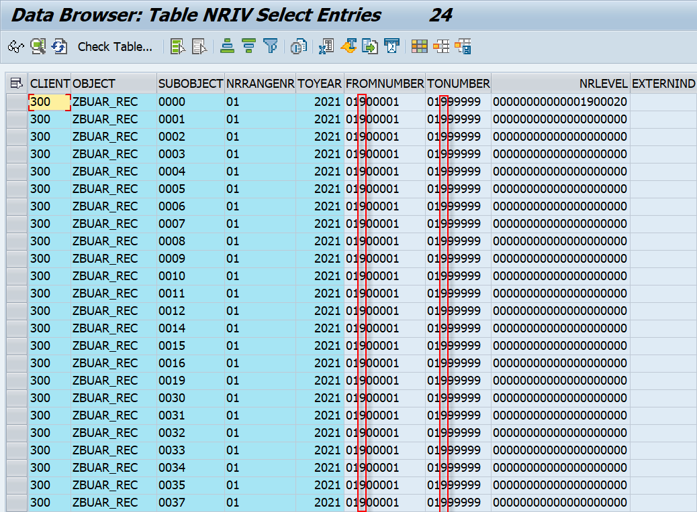

 | DT | 006509200228 | 1000/3600005963/2022 | J_1AOFFDOC | 1 | ภาษีขาย DR | 0,7,10%
 | DG | 006509400014 | 1000/3200000025/2022 |  | 2 | ภาษีขาย DT | 0,7,10%
 |  |  |  |  | 3 | ภาษีขาย DD | 0,7,10%
 |  |  |  |  | 4 | ภาษีขาย DG | 0,7,10%

Config
https://help.sap.com/docs/SAP_S4HANA_ON-PREMISE/7340a09096454b7abf4379f926a21567/4183d0531d8b4208e10000000a174cb4.html?version=2021.000

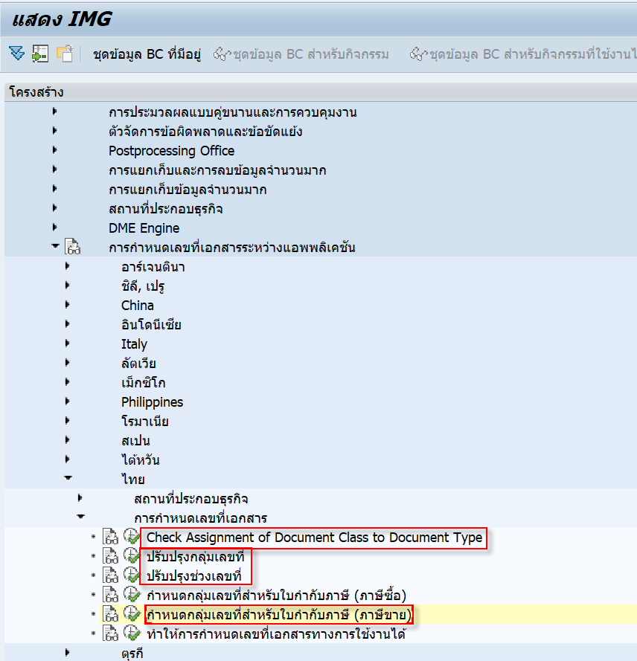

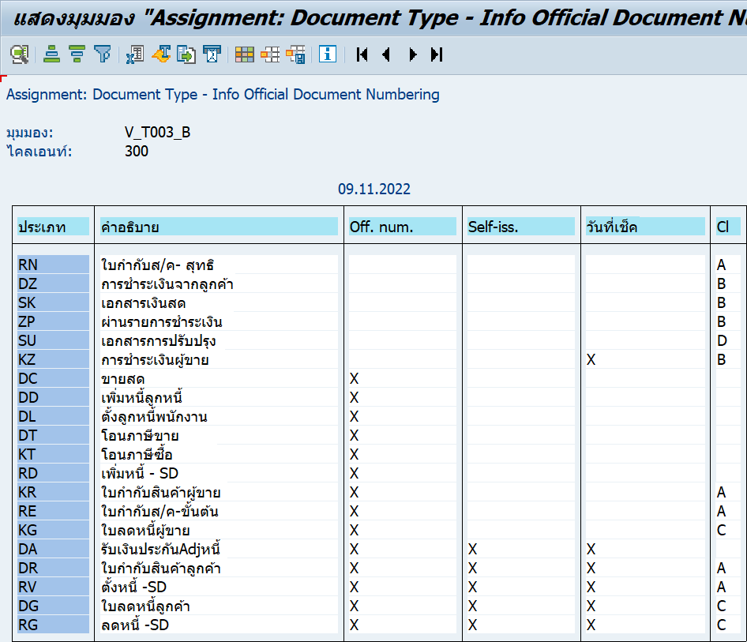

 | Off. Num. | Indicator if this document type is relevant for the Argentine document numbering at all.
 | Self-iss. | This indicator determines whether a document is issued by the company itself or whether it is received from a vendor/customer. It triggers the determination of the capital letter for the official country-specific document numbering.
 | Check date | This indicator determines whether a document is issued by the company itself or whether it is received from a vendor/customer. It triggers the determination of the capital letter for the official country-specific document numbering.
 | คลาสเอกสาร | Distinguishes between different types of official documents as presecribed by the authorities, for example, invoices, debit memos, credit memos, or delivery notes.

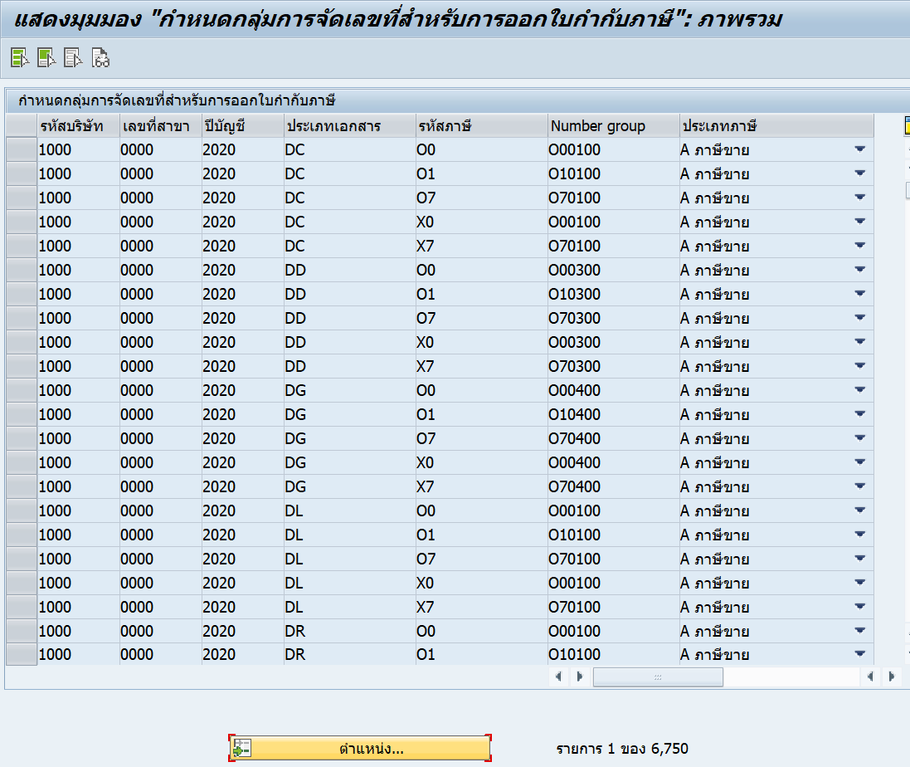

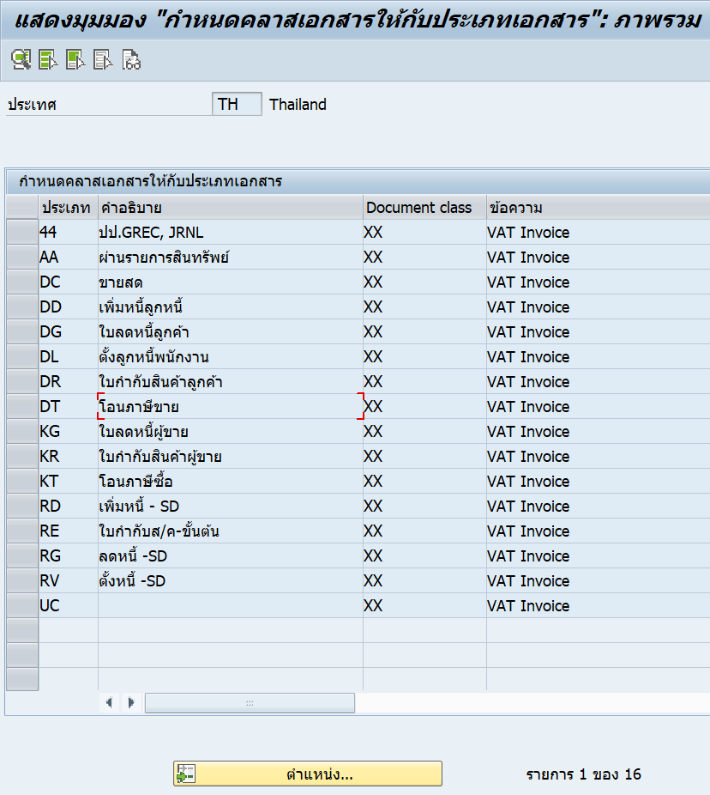

การเอามาประกอบกับสาขาปี พ.ศ. ได้มาจากการเขียนเพิ่ม |  |  | Include LJ1HNF01
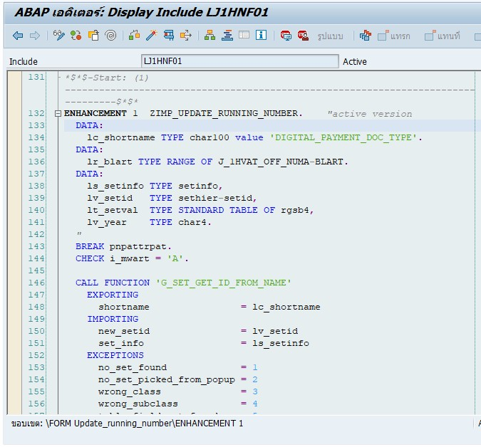

 |  |  | T-Code: GS03 > DIGITAL_PAYMENT_DOC_TYPE
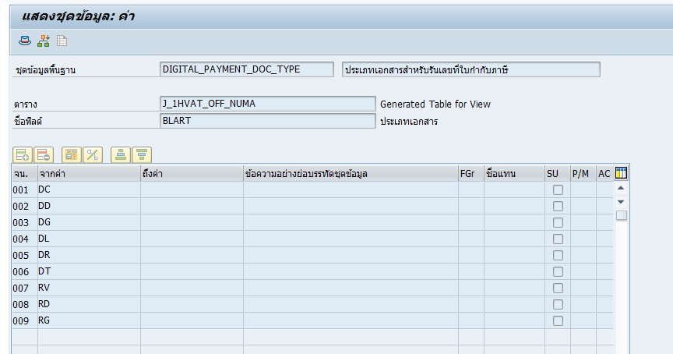

 |  |  | เฉพาะ MWART (ประเภทภาษี) = A (ภาษีขาย)

ERD-300
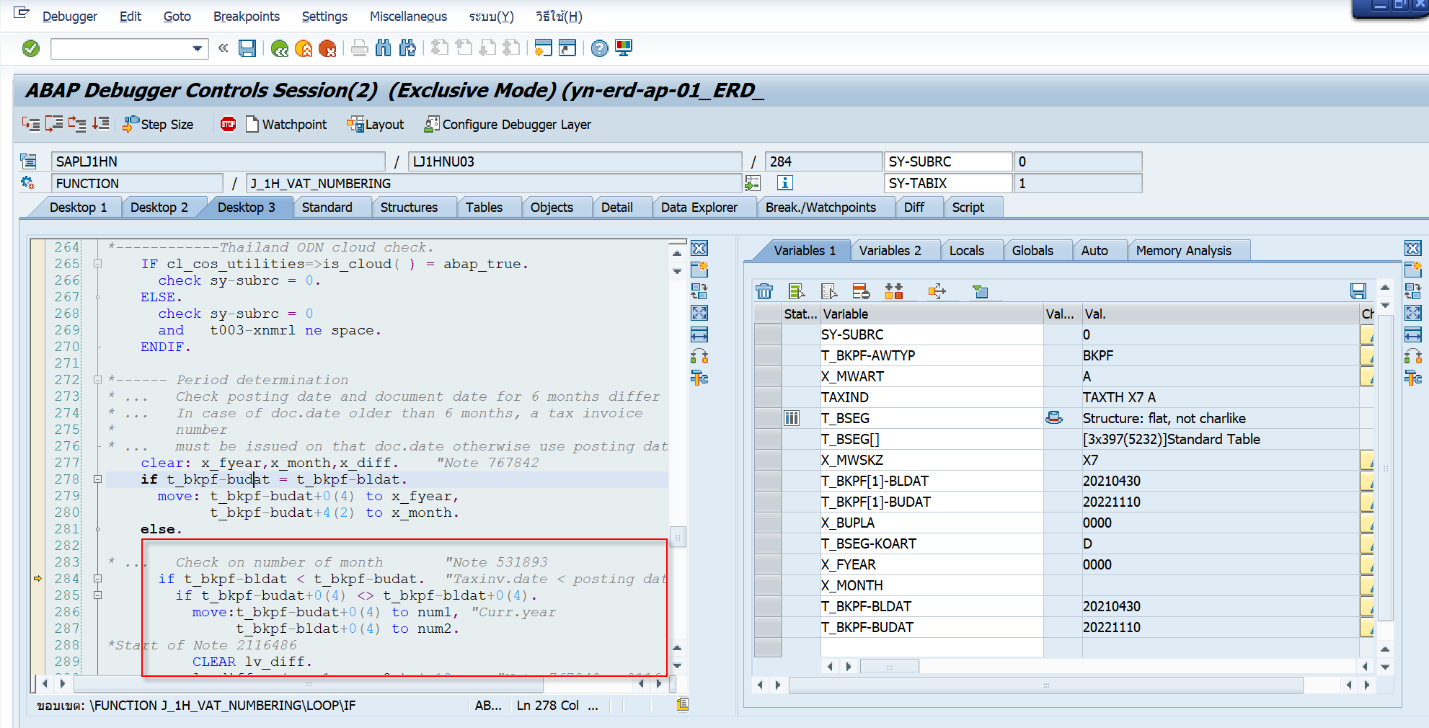

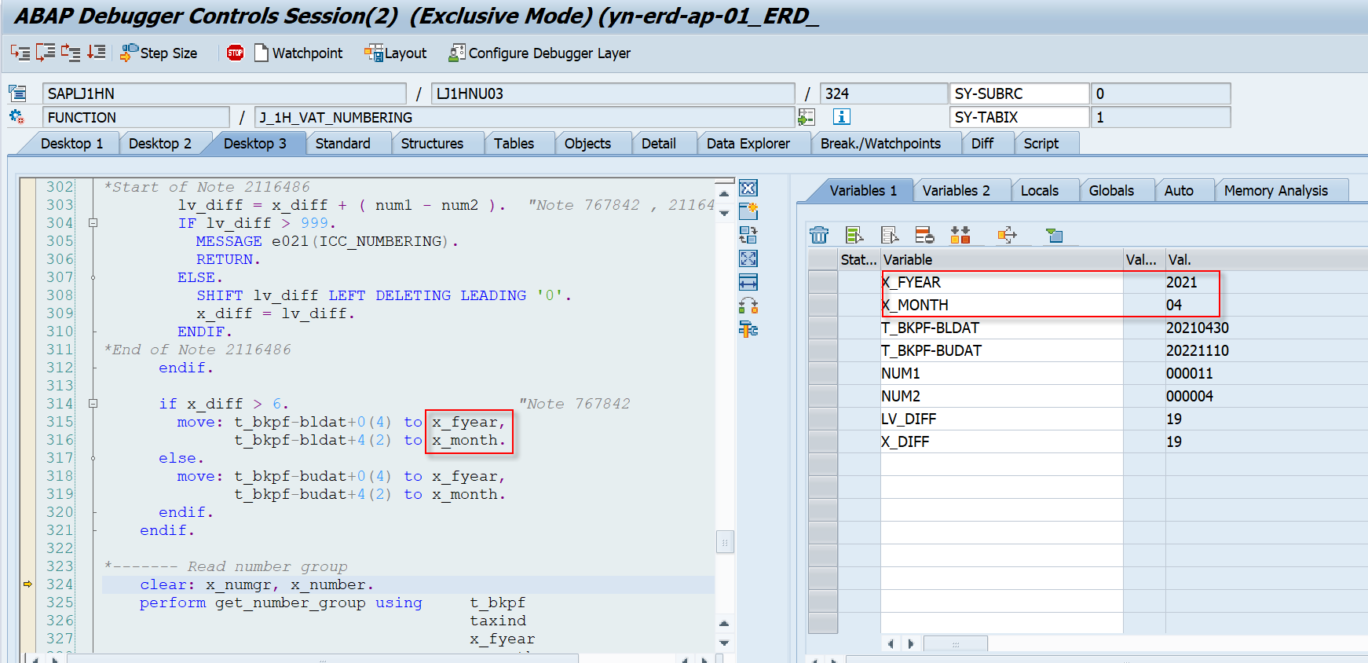

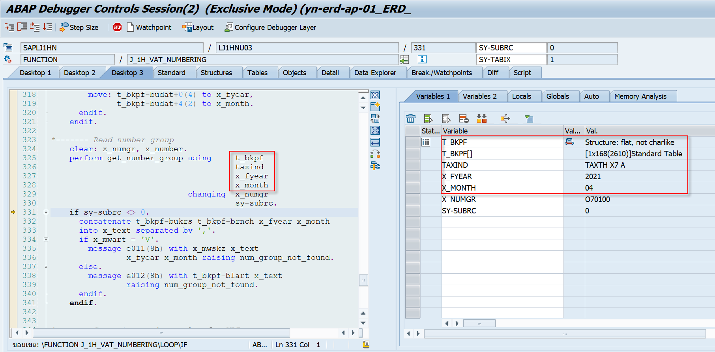

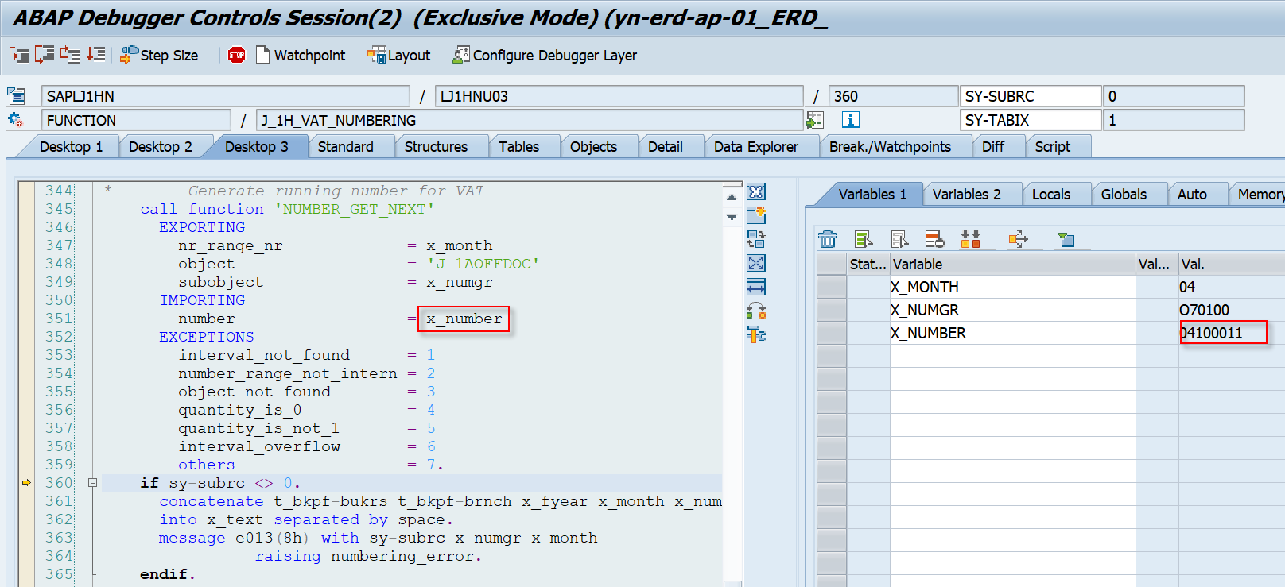

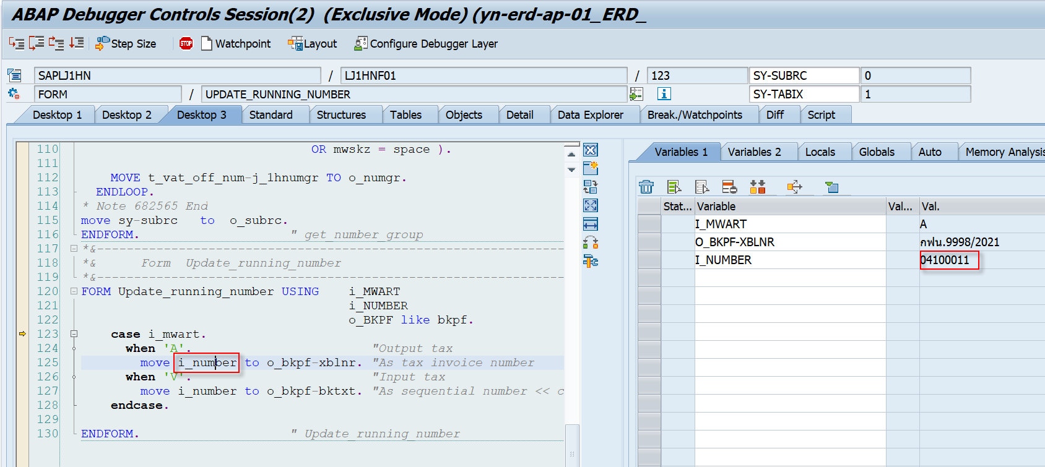

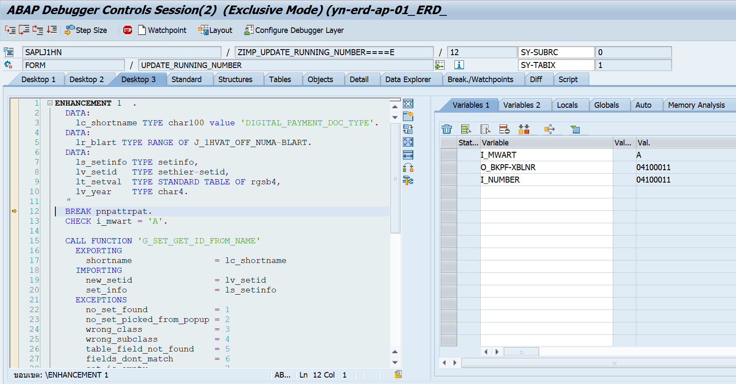

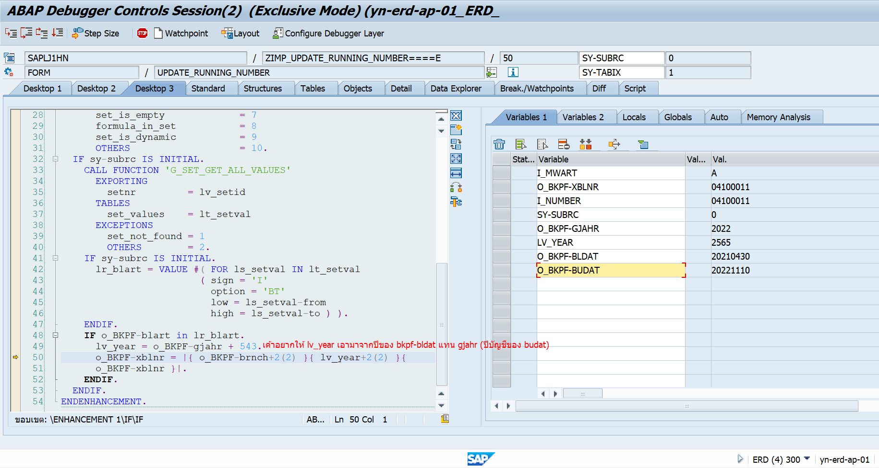

ถ้าแก้จะได้ O_BKPF-XBLNR = 006404100011

